Graf_0
Prvky grafu
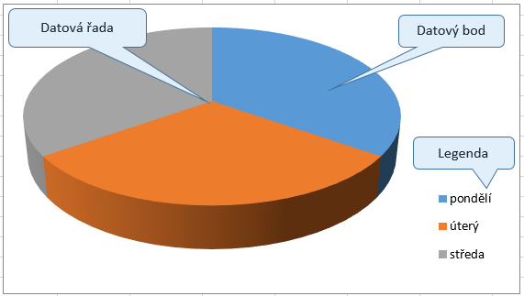

Graf_1
Prvky grafu
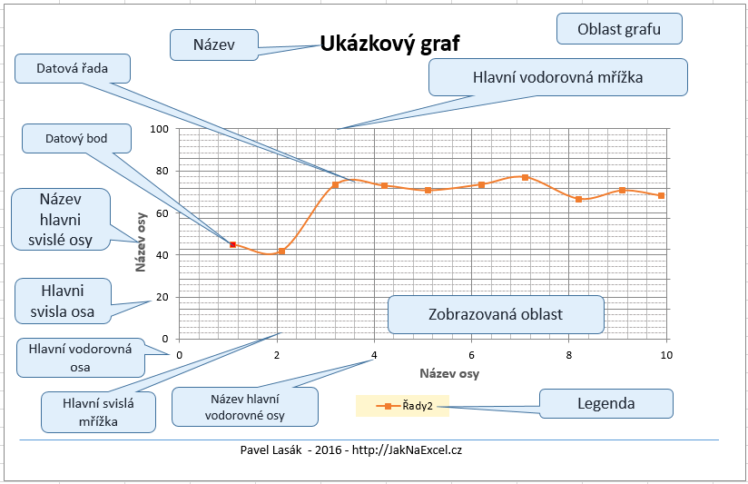
Počet odpracovaných hodin

den | hodiny
pondělí | 8 | 9 | 1 | 5 | 1.1 | 157
úterý | 7 | 7 | 2 | 9 | 2.1 | 147
středa | 8 | 9 | 3 | 15 | 3.2 | 257
čtvrtek | 6 | 5 | 4 | 20 | 4.2 | 255
 |  |  | 5 | 25 | 5.1 | 247
 |  |  | 6 | 30 | 6.2 | 257
 |  |  | 7 | 35 | 7.1 | 269
součet | 29 |  | 8 | 40 | 8.2 | 233
průměr | 7.25 |  | 9 | 45 | 9.1 | 247
 |  |  | 10 | 55 | 9.9 | 238

Graf včetně tabulky dat

Graf_2
Prvky grafu
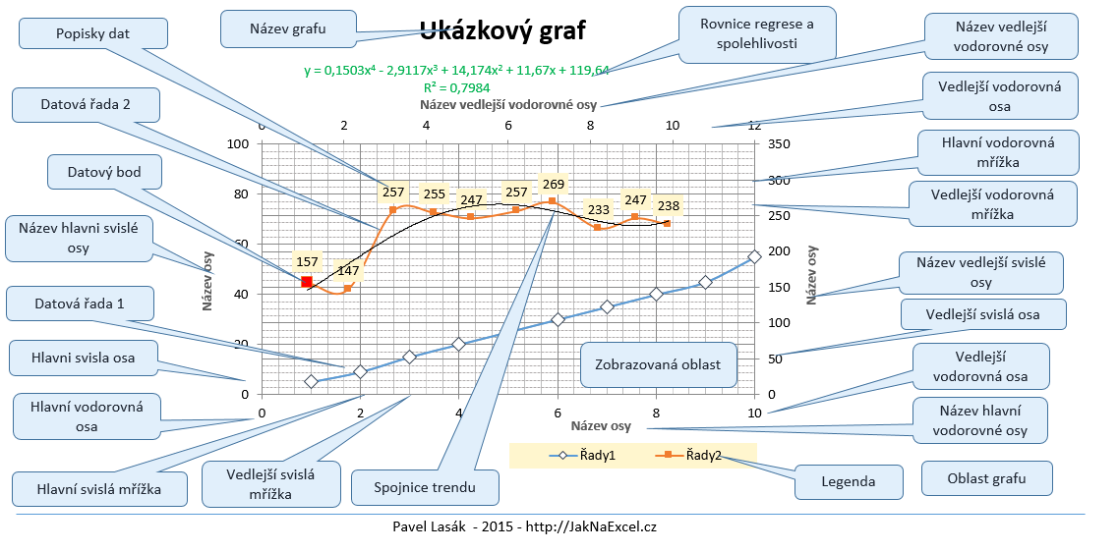

Graf_3
Prvky grafu
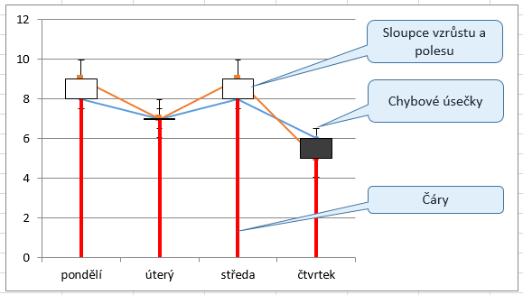

Graf_4
Prvky grafu
